双坐标条形图
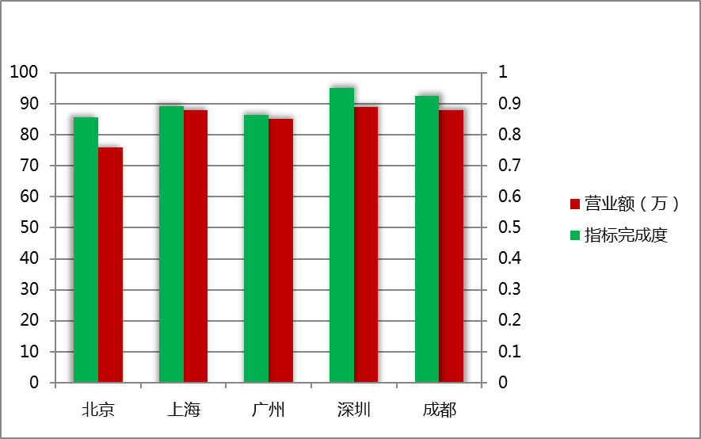
 | 营业额（万） | 1111 | 指标完成度
北京 | 80 | 1 | 0.95
上海 | 81 |  | 0.93
广州 | 80 |  | 0.93
深圳 | 82 |  | 0.89
成都 | 80 |  | 0.92
地区 | 营业额（万） | 指标完成度
北京 | 85 | 89.0%
上海 | 81 | 91.0%
广州 | 77 | 88.0%
深圳 | 81 | 90.0%
成都 | 78 | 91.0%

地区 | 营业额（万） | 指标完成度
北京 | 80 | 0.95
上海 | 81 | 0.93
广州 | 80 | 0.93
深圳 | 82 | 0.89
成都 | 80 | 0.92

双层饼图
销售部门 | 销售区域 | 汇总 | 销售部门 | 销售区域 | 汇总
一科 | 北京 | 61108 | 一科 | 北京 | 96102
 | 成都 | 57208 |  | 成都 | 67904
 | 广州 | 51500 |  | 广州 | 55002
二科 | 北京 | 62209 | 二科 | 北京 | 74807
 | 成都 | 60009 |  | 成都 | 31800
 | 广州 | 53302 |  | 广州 | 82508
三科 | 北京 | 38402 | 三科 | 北京 | 28301
 | 成都 | 79507 |  | 成都 | 58908
 | 广州 | 91500 |  | 广州 | 75308

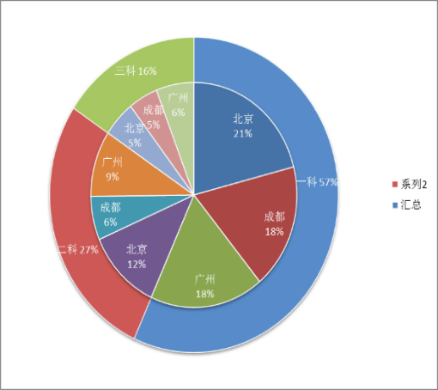
销售部门 | 汇总 |  | 销售部门 | 汇总
一科 | 169816 |  | 一科 | 176214
二科 | 175520 |  | 二科 | 92915
三科 | 209409 |  | 三科 | 206506

成交量动态图
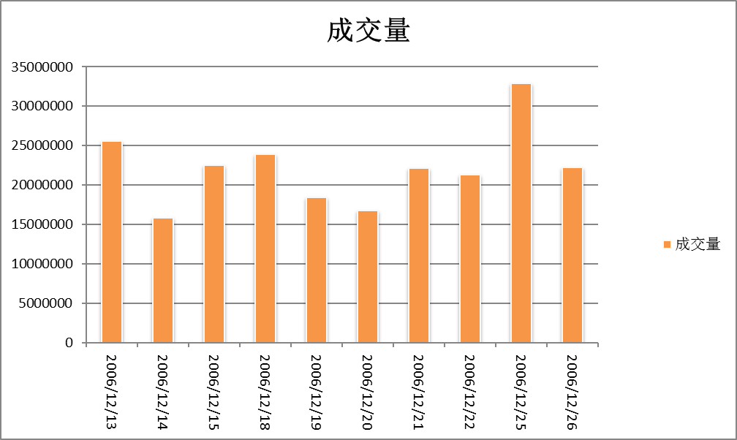
日期 | 成交量 | 日期 | 成交量
2020/11/06 | 33689158 | 2020/11/06 | 68218225
2020/11/07 | 44352023 | 2020/11/07 | 23779519
成交量
 | 成交量
2020/11/12 | 44597138
2020/11/13 | 52202714
2020/11/14 | 57218713
2020/11/15 | 70807668
2020/11/16 | 72521886
2020/11/17 | 79489729
2020/11/18 | 83669707
2020/11/19 | 56816181
2020/11/20 | 59822198
2020/11/21 | 46875688
2020/11/08 | 62812728 | 2020/11/08 | 42516825
2020/11/09 | 53879023 | 2020/11/09 | 62925250
2020/11/10 | 47843740 | 2020/11/10 | 35119012
2020/11/11 | 25455749 | 2020/11/11 | 36181376
2020/11/12 | 72183219 | 2020/11/12 | 44597138
2020/11/13 | 41781429 | 2020/11/13 | 52202714
2020/11/14 | 28489033 | 2020/11/14 | 57218713
2020/11/15 | 26819480 | 2020/11/15 | 70807668
2020/11/16 | 22289768 | 2020/11/16 | 72521886
2020/11/17 | 45356822 | 2020/11/17 | 79489729
2020/11/18 | 47518102 | 2020/11/18 | 83669707
2020/11/19 | 29672516 | 2020/11/19 | 56816181
2020/11/20 | 50232780 | 2020/11/20 | 59822198
2020/11/21 | 36294652 | 2020/11/21 | 46875688

动态折线图
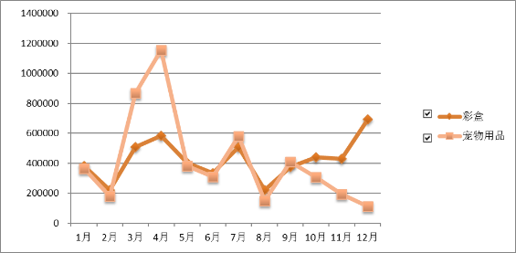
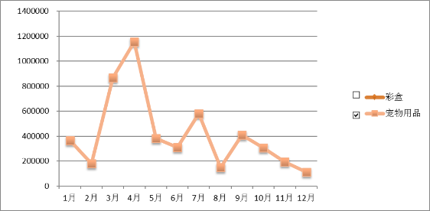
订购日期 | 彩盒 | 宠物用品 | 警告标 | 暖靴
1月 | 715201.3 | 193905.0 | 901901.9 | 151302.5
2月 | 678302.3 | 560706.8 | 825307.7 | 856504.7
3月 | 683007.1 | 475107.9 | 531907.9 | 170304.9
4月 | 698006.8 | 988305.4 | 878909.1 | 468206.3
5月 | 511600.3 | 313405.3 | 460302.8 | 50106.8
6月 | 276008.1 | 795405.9 | 256704.5 | 457708.2
7月 | 354601.6 | 423105.4 | 689909.8 | 720508.5
8月 | 14103.0 | 232303.3 | 885702.1 | 396804.8
9月 | 344801.4 | 795007.5 | 533701.4 | 813101.3
10月 | 228305.0 | 207507.6 | 543203.0 | 795403.5
11月 | 148602.3 | 71608.3 | 324901.6 | 915507.5
12月 | 203107.5 | 428800.8 | 345300.5 | 621902.9

订购日期 | 彩盒 | 宠物用品 | 警告标 | 暖靴
1月 | 619200.4 | 973606.9 | 339205.7 | 209005
2月 | 396402.3 | 262409.2 | 27400.8 | 14701.5
3月 | 697609 | 273902.4 | 110601.5 | 323806.9
4月 | 307506.8 | 39209.3 | 980701 | 479908
5月 | 222003.4 | 892507.1 | 203403.9 | 53500.5
6月 | 299401.4 | 838603.5 | 689802.9 | 538203.4
7月 | 787605.2 | 508606.9 | 30900.9 | 823303.6
8月 | 846004.9 | 546306.4 | 29206.9 | 711105.6
9月 | 250109.1 | 515602.3 | 966706.6 | 996003.6
10月 | 274306.7 | 529903.9 | 251202 | 504100.5
11月 | 197007.9 | 660704.3 | 341600.1 | 948407.5
12月 | 156209 | 978200.5 | 321307.9 | 69101.5

订购日期 | TRUE | TRUE | TRUE | TRUE
1月 | 619200.4 | 973606.9 | 339205.7 | 209005
2月 | 396402.3 | 262409.2 | 27400.8 | 14701.5
3月 | 697609 | 273902.4 | 110601.5 | 323806.9
4月 | 307506.8 | 39209.3 | 980701 | 479908
5月 | 222003.4 | 892507.1 | 203403.9 | 53500.5
6月 | 299401.4 | 838603.5 | 689802.9 | 538203.4
7月 | 787605.2 | 508606.9 | 30900.9 | 823303.6
8月 | 846004.9 | 546306.4 | 29206.9 | 711105.6
9月 | 250109.1 | 515602.3 | 966706.6 | 996003.6
10月 | 274306.7 | 529903.9 | 251202 | 504100.5
11月 | 197007.9 | 660704.3 | 341600.1 | 948407.5
12月 | 156209 | 978200.5 | 321307.9 | 69101.5

滚动条实现动态图表
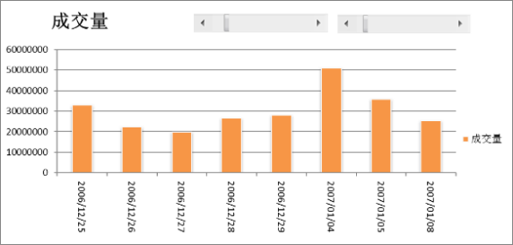
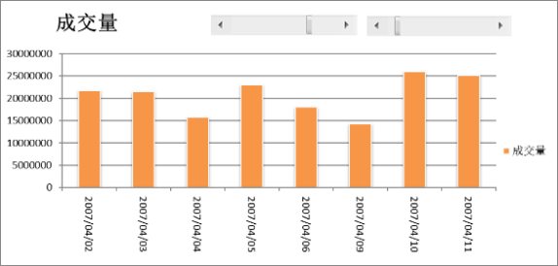
日期 | 成交量 | 日期 | 成交量 | 12 | 第一滚动条显示图例：（提示：第二滚动条没有变化）
2020-11-08 | 26817789 | 2020-11-08 | 78715777 | 1
2020-11-09 | 66918169 | 2020-11-09 | 87112995
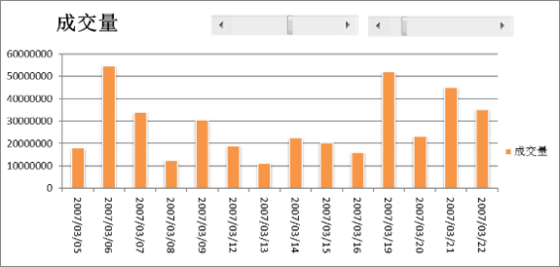
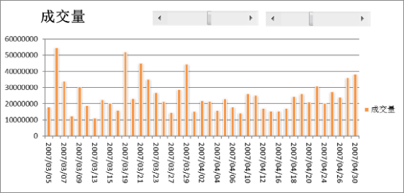
2020-11-10 | 1190808 | 2020-11-10 | 31398115
2020-11-11 | 76439651 | 2020-11-11 | 35989461 |  | 第二滚动条显示图例：（提示：第一滚动条没有变化）
2020-11-12 | 21435656 | 2020-11-12 | 27435747
2020-11-13 | 71490419 | 2020-11-13 | 8302460
2020-11-14 | 11027347 | 2020-11-14 | 25848607
成交量
 | 成交量
11/8/2020 | 78715777
11/9/2020 | 87112995
11/10/2020 | 31398115
11/11/2020 | 35989461
11/12/2020 | 27435747
11/13/2020 | 8302460
11/14/2020 | 25848607
11/15/2020 | 35798793
11/16/2020 | 52268848
11/17/2020 | 36738917
11/18/2020 | 14136874
11/19/2020 | 98841542
2020-11-15 | 48949113 | 2020-11-15 | 35798793
2020-11-16 | 24578193 | 2020-11-16 | 52268848
2020-11-17 | 20253065 | 2020-11-17 | 36738917
2020-11-18 | 40495767 | 2020-11-18 | 14136874
2020-11-19 | 11385174 | 2020-11-19 | 98841542
2020-11-20 | 62889436 | 2020-11-20 | 22779135
2020-11-21 | 16241411 | 2020-11-21 | 56389317
2020-11-22 | 91585731 | 2020-11-22 | 69090251
2020-11-23 | 73032122 | 2020-11-23 | 59350957
2020-11-24 | 32980462 | 2020-11-24 | 2569366
2020-11-25 | 52532168 | 2020-11-25 | 66017222
2020-11-26 | 45148495 | 2020-11-26 | 60108170
2020-11-27 | 55665355 | 2020-11-27 | 39292159
2020-11-28 | 21665998 | 2020-11-28 | 46768140
2020-11-29 | 10124239 | 2020-11-29 | 38576947
2020-11-30 | 49938448 | 2020-11-30 | 95883068
2020-12-01 | 7999214 | 2020-12-01 | 46865913
2020-12-02 | 24325257 | 2020-12-02 | 94929190
2020-12-03 | 54855954 | 2020-12-03 | 79269144
2020-12-04 | 92694986 | 2020-12-04 | 34911764
2020-12-05 | 30266862 | 2020-12-05 | 23821919
2020-12-06 | 33114017 | 2020-12-06 | 12862917
2020-12-07 | 76717134 | 2020-12-07 | 89804957
2020-12-08 | 73091303 | 2020-12-08 | 7495899
2020-12-09 | 76551263 | 2020-12-09 | 92752136
2020-12-10 | 46908461 | 2020-12-10 | 2965052
2020-12-11 | 60823453 | 2020-12-11 | 85628558
2020-12-12 | 88587969 | 2020-12-12 | 5262755
2020-12-13 | 84734286 | 2020-12-13 | 77814326
2020-12-14 | 83453955 | 2020-12-14 | 12035233
2020-12-15 | 98396818 | 2020-12-15 | 97162748
2020-12-16 | 80098784 | 2020-12-16 | 30331880
2020-12-17 | 60229103 | 2020-12-17 | 98711896
2020-12-18 | 64379452 | 2020-12-18 | 31723595
2020-12-19 | 75538716 | 2020-12-19 | 20666020
2020-12-20 | 16796869 | 2020-12-20 | 41959314
2020-12-21 | 30372149 | 2020-12-21 | 59344524
2020-12-22 | 79643225 | 2020-12-22 | 16694025
2020-12-23 | 78821596 | 2020-12-23 | 60581666
2020-12-24 | 33515014 | 2020-12-24 | 62961206
2020-12-25 | 44327376 | 2020-12-25 | 85678331
2020-12-26 | 55475403 | 2020-12-26 | 81429984
2020-12-27 | 30469823 | 2020-12-27 | 69942273
2020-12-28 | 61820829 | 2020-12-28 | 37012130
2020-12-29 | 22677812 | 2020-12-29 | 19754964
2020-12-30 | 51398221 | 2020-12-30 | 34102836
2020-12-31 | 25685292 | 2020-12-31 | 64738443
2021-01-01 | 57681081 | 2021-01-01 | 90719930
2021-01-02 | 27216916 | 2021-01-02 | 64366696
2021-01-03 | 17593819 | 2021-01-03 | 79014638
2021-01-04 | 68765380 | 2021-01-04 | 36958672
2021-01-05 | 26242947 | 2021-01-05 | 66019689
2021-01-06 | 81694886 | 2021-01-06 | 15806581
2021-01-07 | 67607565 | 2021-01-07 | 22105449
2021-01-08 | 4755729 | 2021-01-08 | 19629643
2021-01-09 | 7448872 | 2021-01-09 | 45229011
2021-01-10 | 5142019 | 2021-01-10 | 24185068
2021-01-11 | 85662519 | 2021-01-11 | 5839298
2021-01-12 | 32142165 | 2021-01-12 | 97509127
2021-01-13 | 52244476 | 2021-01-13 | 96496972
2021-01-14 | 64113520 | 2021-01-14 | 68658975
2021-01-15 | 68043032 | 2021-01-15 | 43136743
2021-01-16 | 14103333 | 2021-01-16 | 70638056
2021-01-17 | 14386763 | 2021-01-17 | 81194953
2021-01-18 | 26153404 | 2021-01-18 | 30232536
2021-01-19 | 15523607 | 2021-01-19 | 18268275
2021-01-20 | 40445161 | 2021-01-20 | 56597278
2021-01-21 | 46754731 | 2021-01-21 | 23749436
2021-01-22 | 23931596 | 2021-01-22 | 65308844
2021-01-23 | 74949625 | 2021-01-23 | 35565297
2021-01-24 | 94021414 | 2021-01-24 | 27947141
2021-01-25 | 5711266 | 2021-01-25 | 66449523
2021-01-26 | 50940103 | 2021-01-26 | 83246269
2021-01-27 | 9941812 | 2021-01-27 | 13992975
2021-01-28 | 1901607 | 2021-01-28 | 23166493
2021-01-29 | 88198824 | 2021-01-29 | 75676413
2021-01-30 | 12265033 | 2021-01-30 | 50306162
2021-01-31 | 68233532 | 2021-01-31 | 24932264
2021-02-01 | 51734473 | 2021-02-01 | 9728146
2021-02-02 | 88756827 | 2021-02-02 | 69437921
2021-02-03 | 44317896 | 2021-02-03 | 83663436
2021-02-04 | 74802451 | 2021-02-04 | 25274457
2021-02-05 | 6219087 | 2021-02-05 | 20138347
2021-02-06 | 43782791 | 2021-02-06 | 9779340
2021-02-07 | 96356936 | 2021-02-07 | 93045327
2021-02-08 | 46937250 | 2021-02-08 | 71269126
2021-02-09 | 14448341 | 2021-02-09 | 99365970
2021-02-10 | 86280997 | 2021-02-10 | 91785912
2021-02-11 | 74012506 | 2021-02-11 | 12919118
2021-02-12 | 51930552 | 2021-02-12 | 14907540
2021-02-13 | 89494988 | 2021-02-13 | 47147478
2021-02-14 | 15827876 | 2021-02-14 | 97685877

